상품제안서
부직포가방 크라프트 | 상품코드: S37247

 |  |  |  |  |  |  | 02-713-8555 | www.synergygift.co.kr
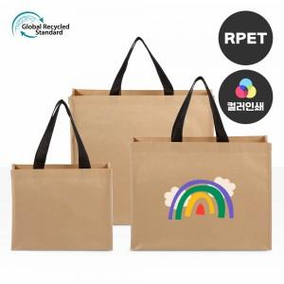 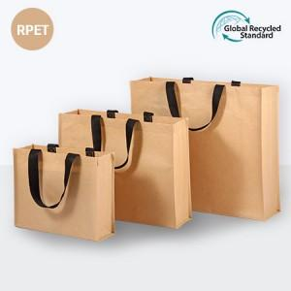

【상세/제작정보】 | <p><span style="font-size: 12pt;">※양면인쇄시 앞·뒤 시안 다른 경우 추가비용 발생</span></p><p><span style="font-size: 12pt;">※전사인쇄크기 190*190mm 기준</span></p>

【인쇄/포장옵션】 | 실크, 풀칼라 / OPP(비닐)

【공급단가】 | 수량 | 100~ | 300~ | 500~ | 1,000~ | 3,000~
*VAT별도 | 소 | 2,290원 | 2,210원 | 2,120원 | 2,040원 | 1,980원
 | 중 | 2,560원 | 2,470원 | 2,370원 | 2,280원 | 2,220원
 | 대 | 2,830원 | 2,730원 | 2,620원 | 2,520원 | 2,450원

【상품 URL】 | https://synergygift.co.kr:443/src/goods_detail.php?gdno=37247

